Sheet1
ID de Test | Description | Classe à tester | Méthode à tester | Entrée | Résultat attendu | Résultat
1 | Tester le login avec un compte valide | Test | main | Compte valide | login successful | 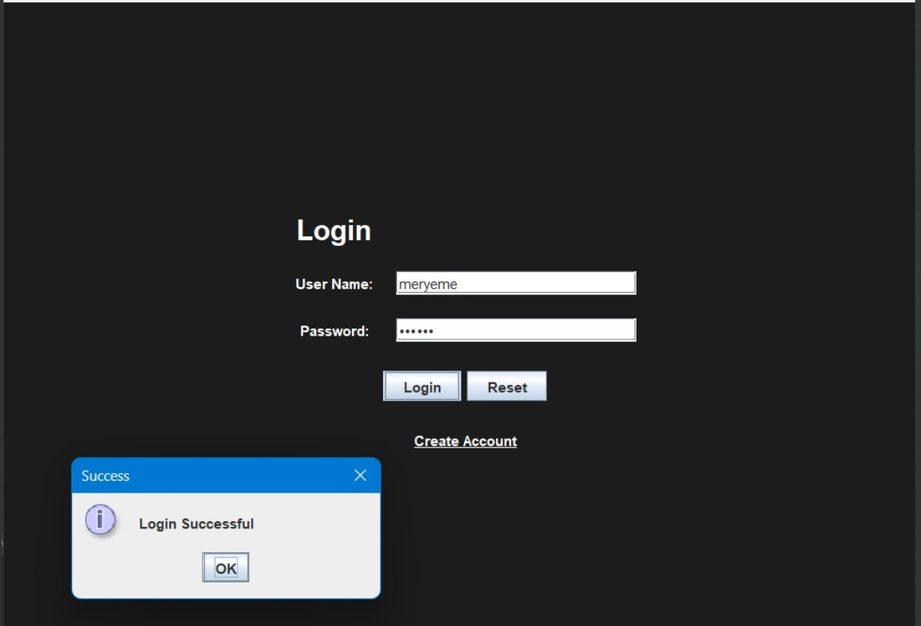 []
2 | Tester le login avec un compte invalide | Test | main | Compte invalide | invalid credentials | 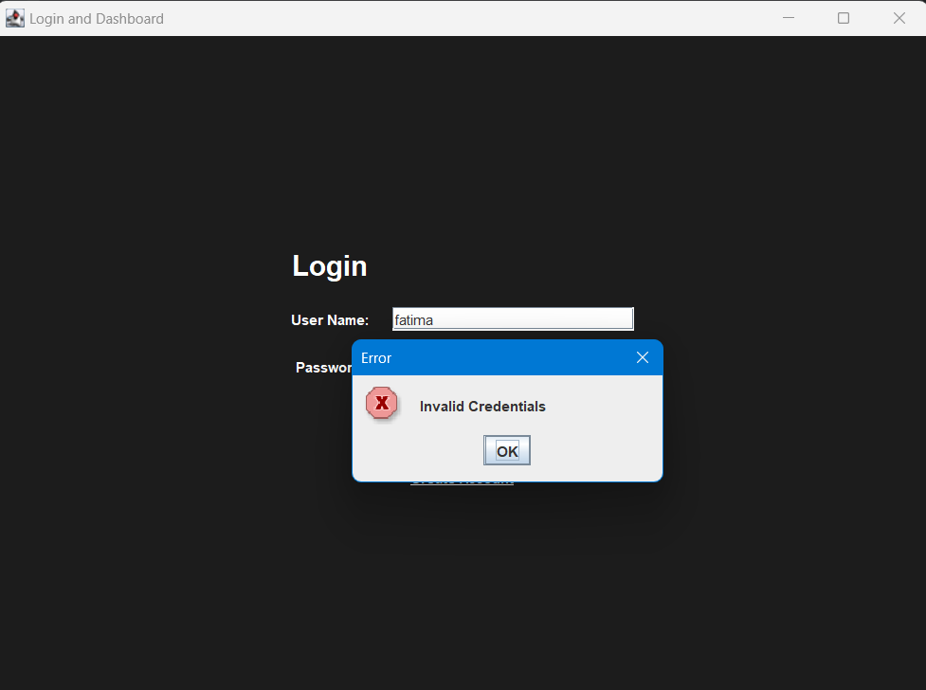 []
3 | Tester le scraping des sites | rekrut, MarocAnnoncesScraper,m_job,anap | analyserSyntaxe | choisir le site a scraper | scraping du site choisi | 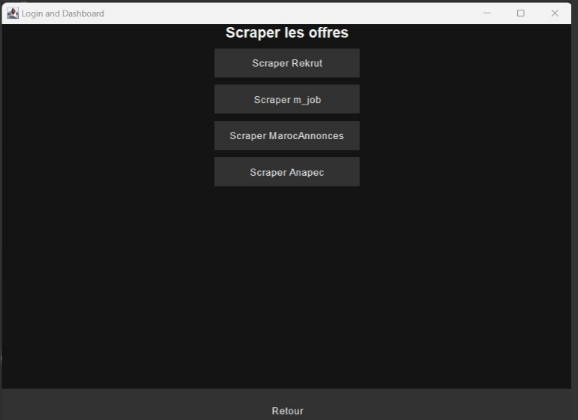 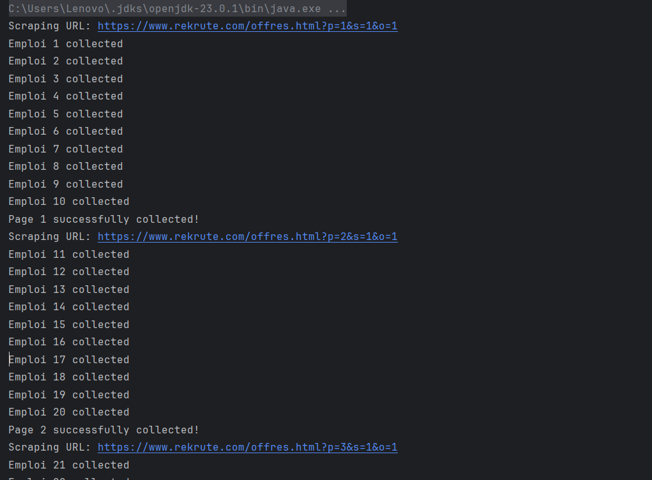 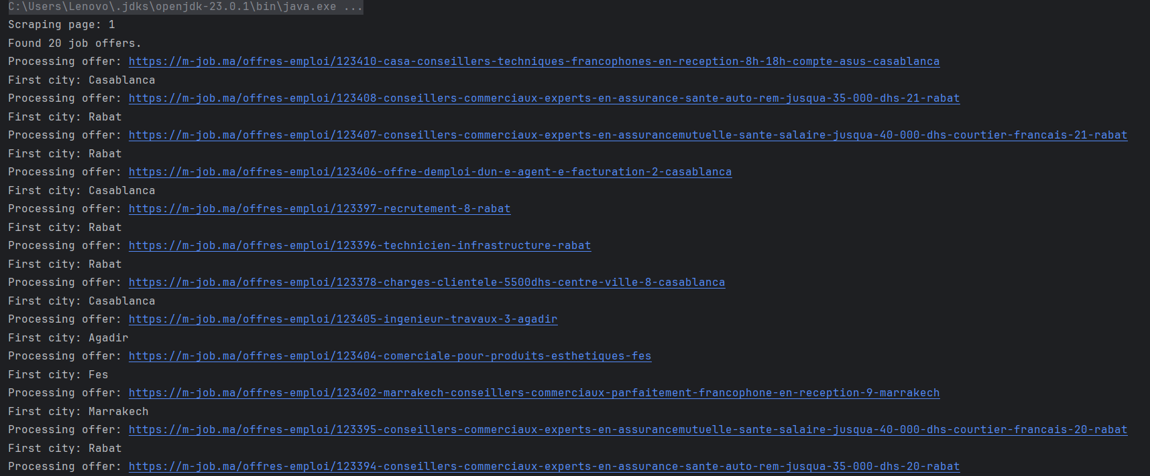 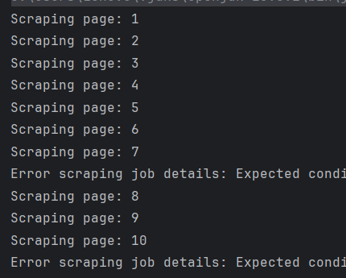 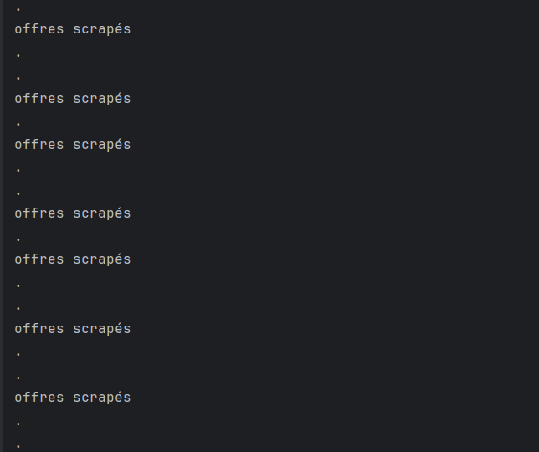 []
4 | Tester l'insertion des offres dans la base de données | Databaseinserter,MarocAnnoncesScraperToDatabase,JobOfferImporter,anapecdata | main | USE job_data; select * from job_offers | les offres d'emploi dans la base de donné | 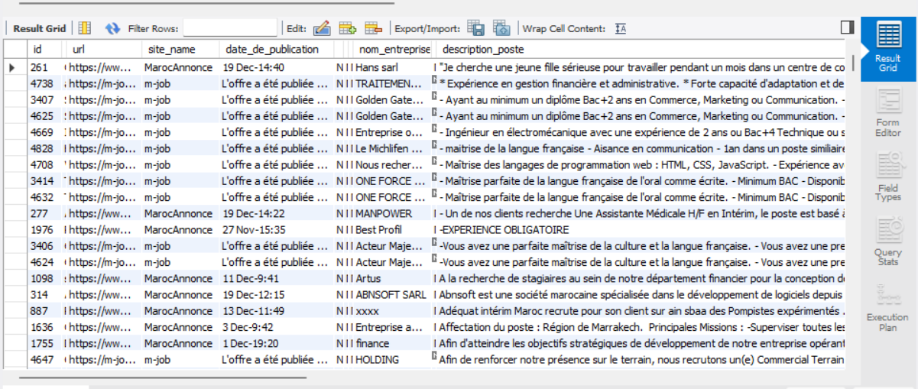 []
5 | Tester la recuperation des offres depuis la base de donné | Consoleapp | createTablePanel , downloadTableAsExcelFromDatabase | cliquer sur consultDB | le tableau de donné telechargeable en fichier excel | []
6 | Tester la visualisation des charts | Consoleapp | createVisualizationPanel | choisir le graphe | l'affichage du graphe choisis | 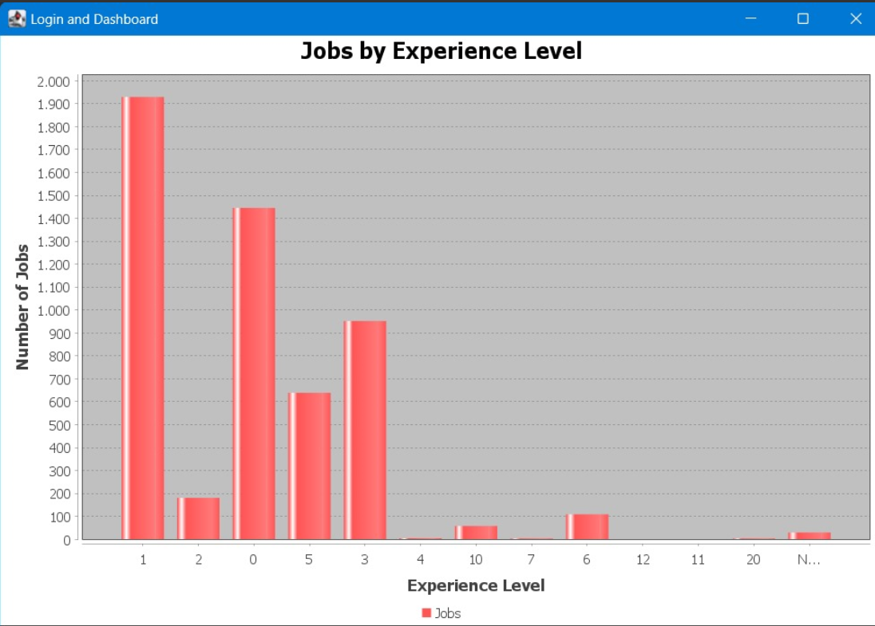 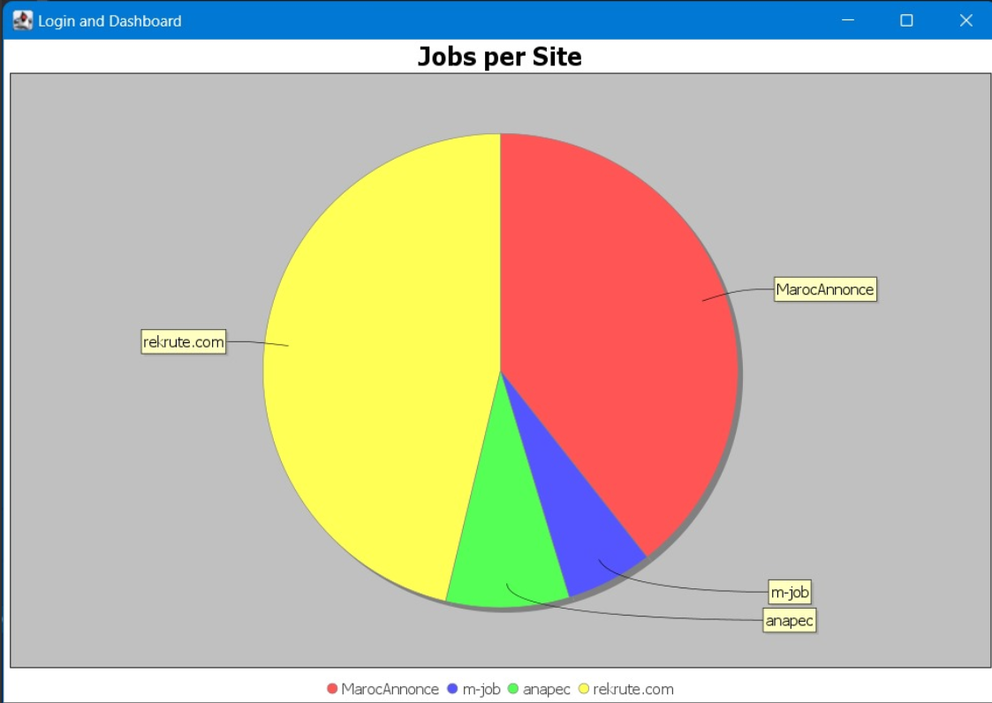 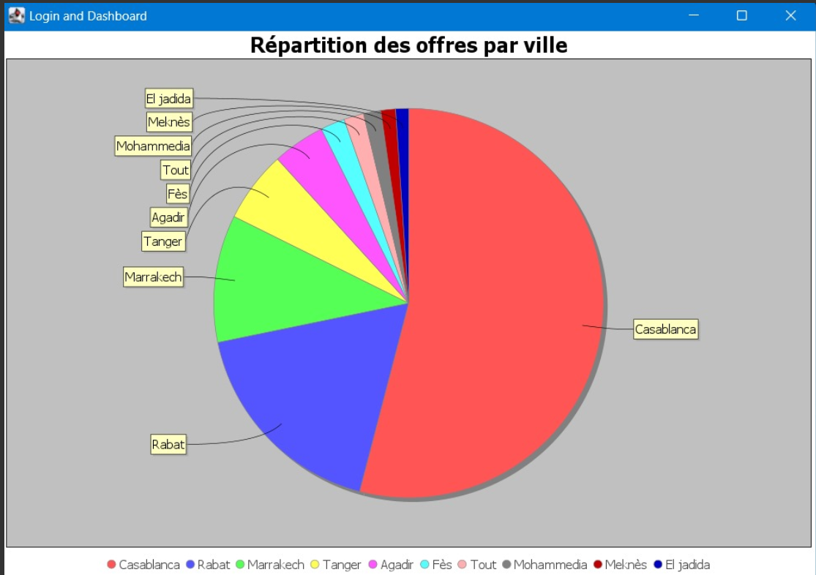 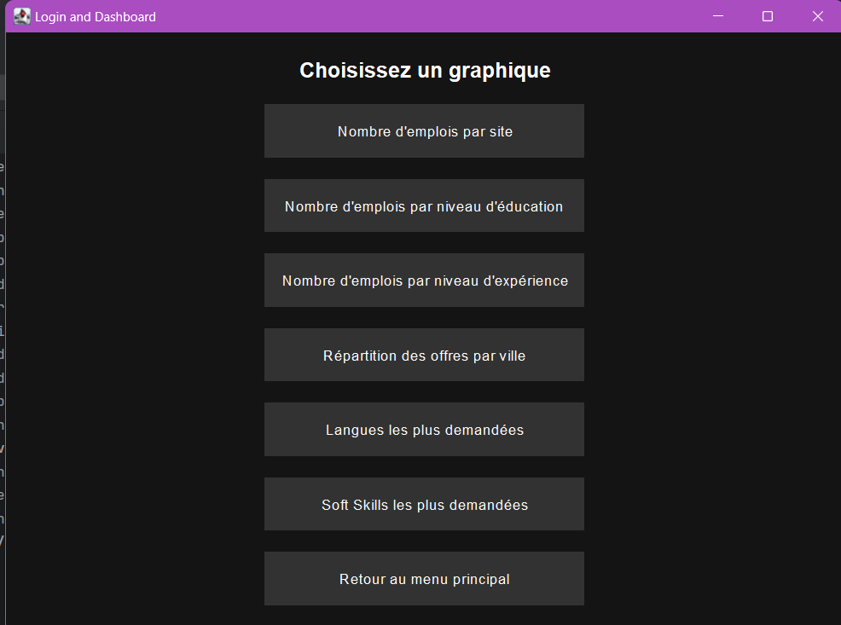 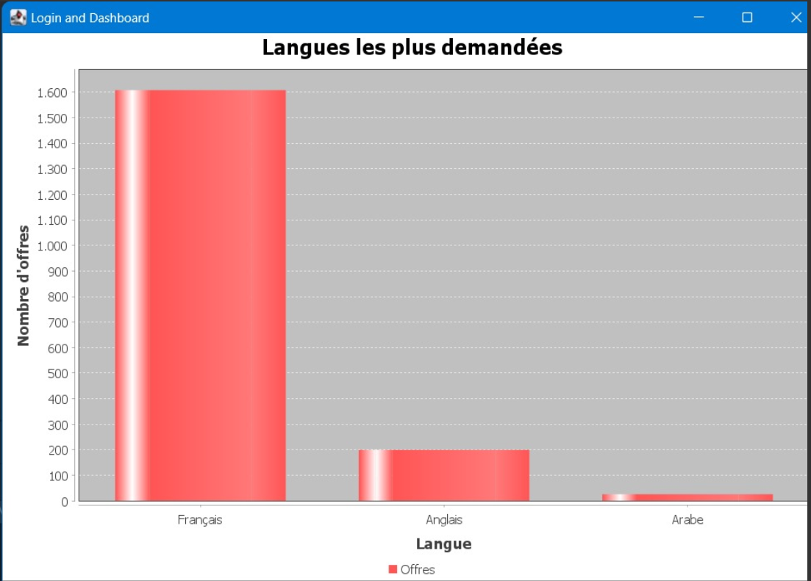 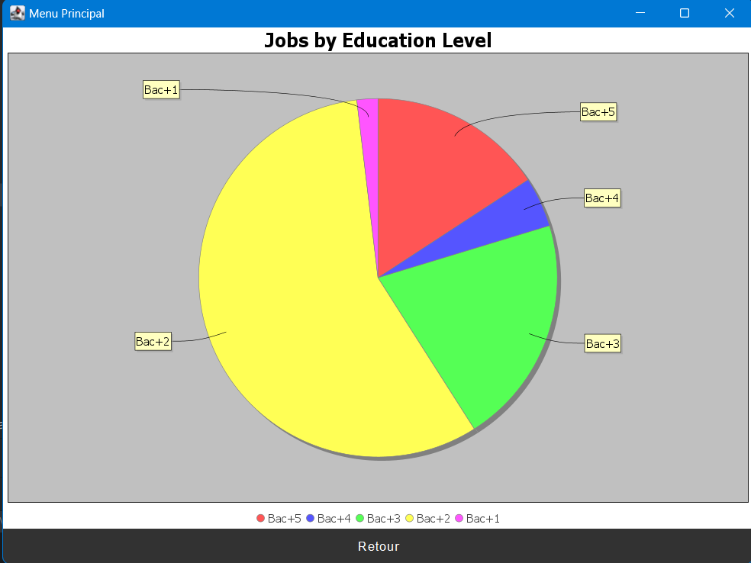 [] | 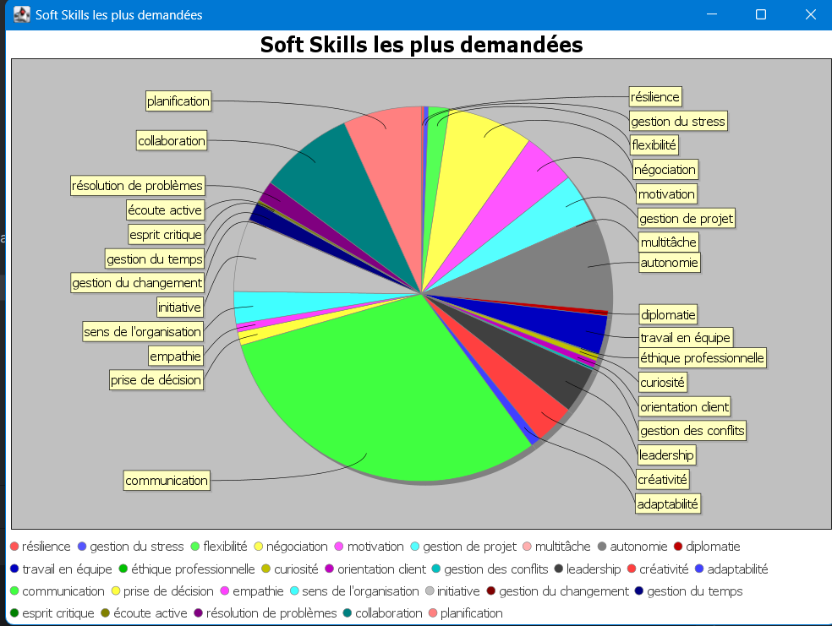
7 | Machine learning (Clustering) | K-means,DBSCAN, | Main |  |  | 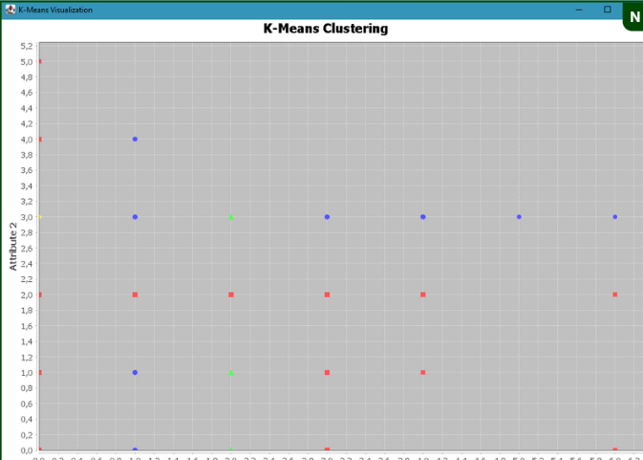 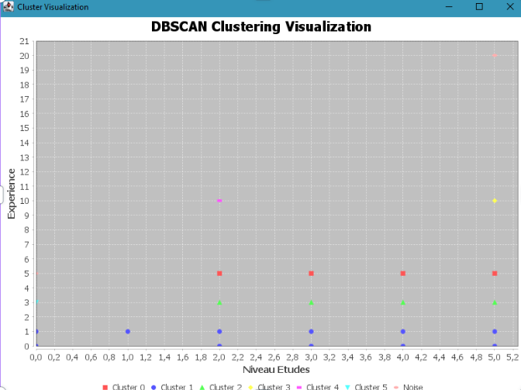 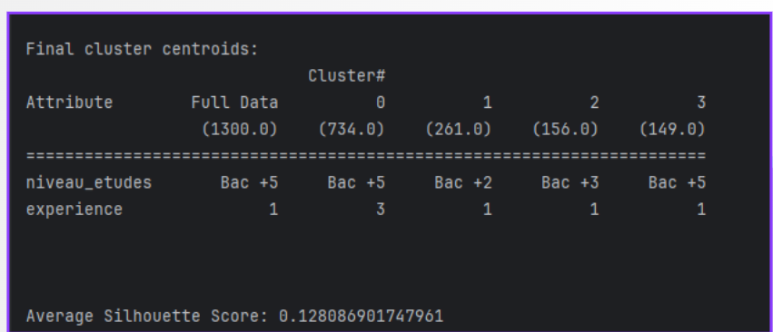 []
 | Machine learning (Classification) |  |  |  |  | 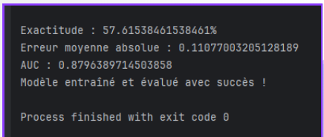
9 |  |  |  |  |  | []
10 |  |  |  | "" |  | []

